Sheet1
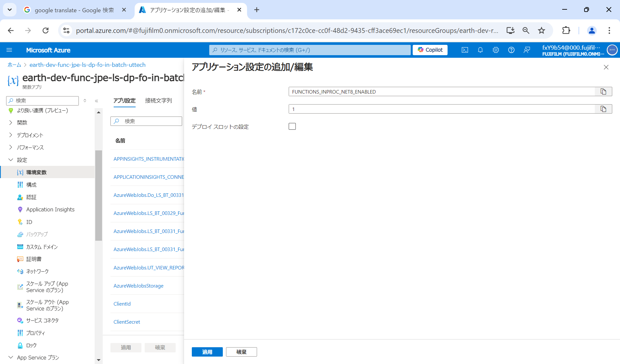
Azure Functions.NET6.0から.NET8.0への移行について​
ー対応内容について(①Azure Functions ターゲットフレームワークの変更)ー​
每个工程要重复下面的操作
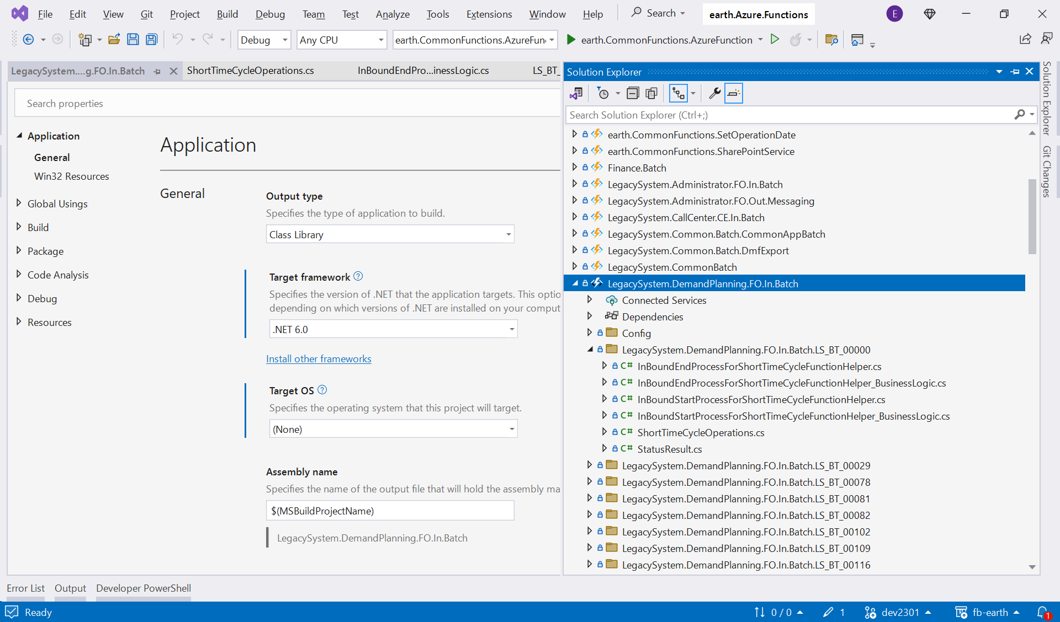

鼠标右键单击

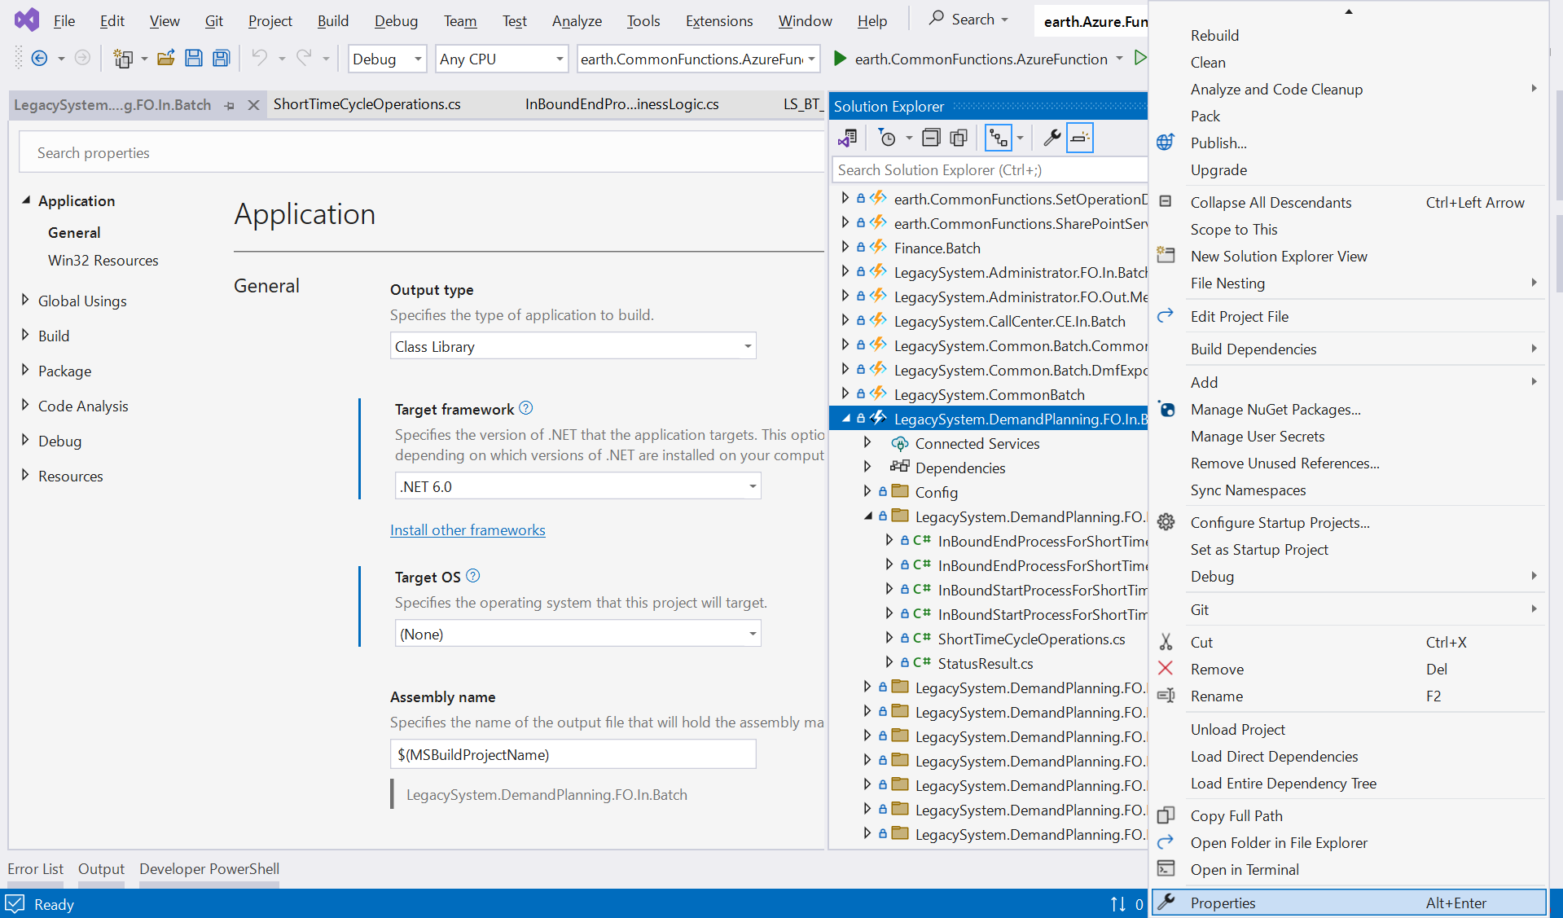

选择Properties

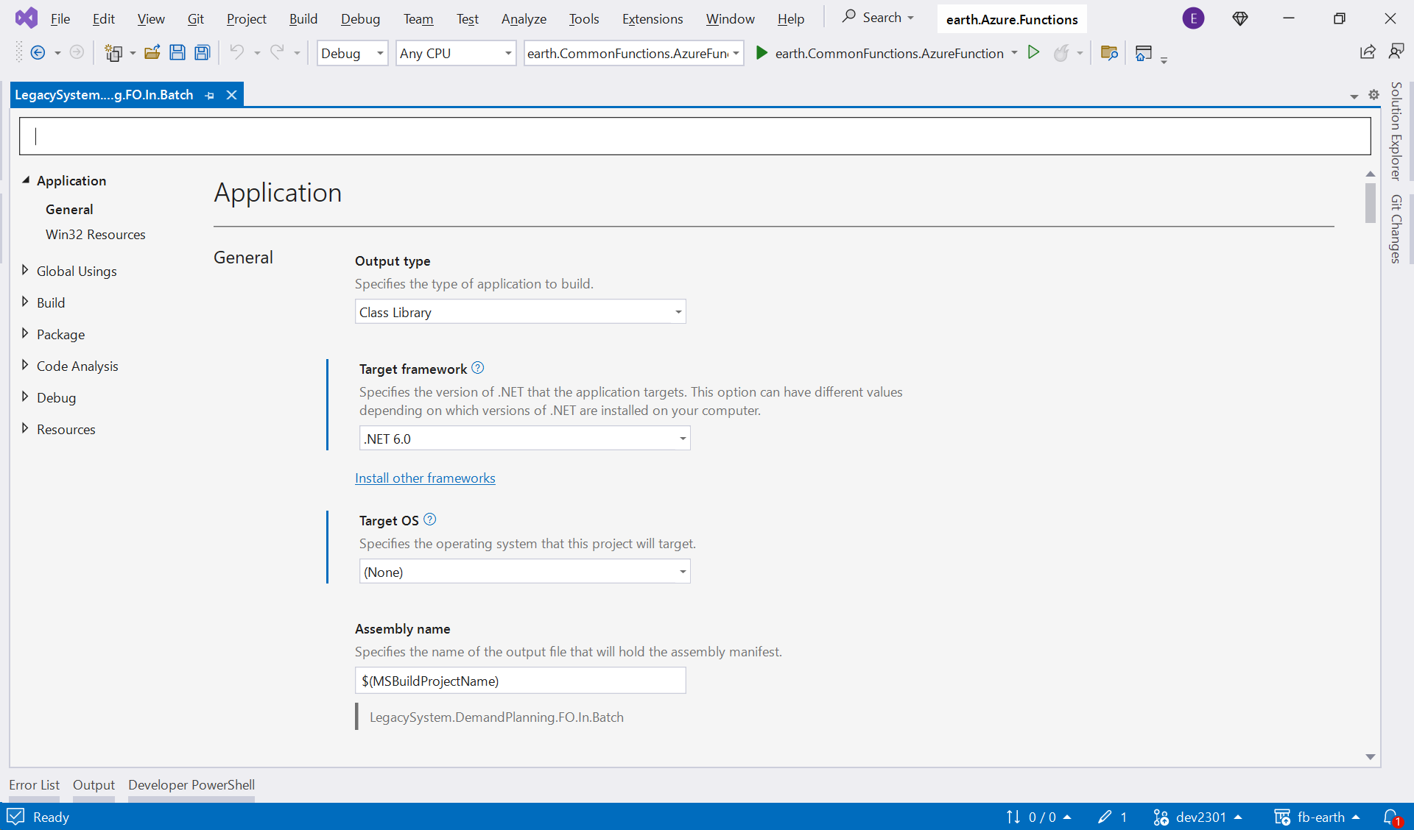

单击

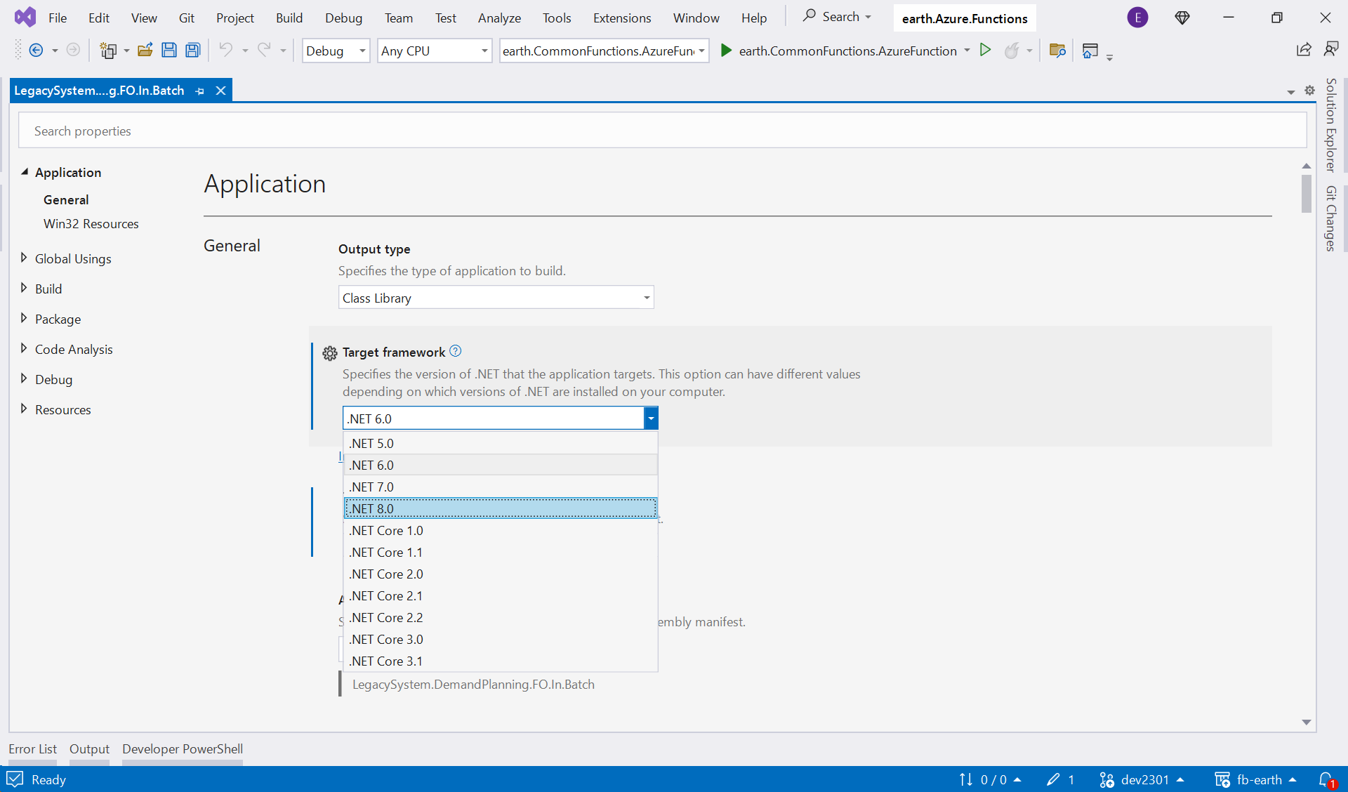

选择.NET8.0

Azure Functions.NET6.0から.NET8.0への移行について​
ー対応内容について(②Microsoft.NET.Sdk.Functionsのバージョン変更)ー
該当プロジェクトのNuGet Package Managerを開き、​
Microsoft.NET.Sdk.FunctionsのPackageを4.4.0に更新する。(プロジェクト毎修正が必要)​

鼠标右键单击

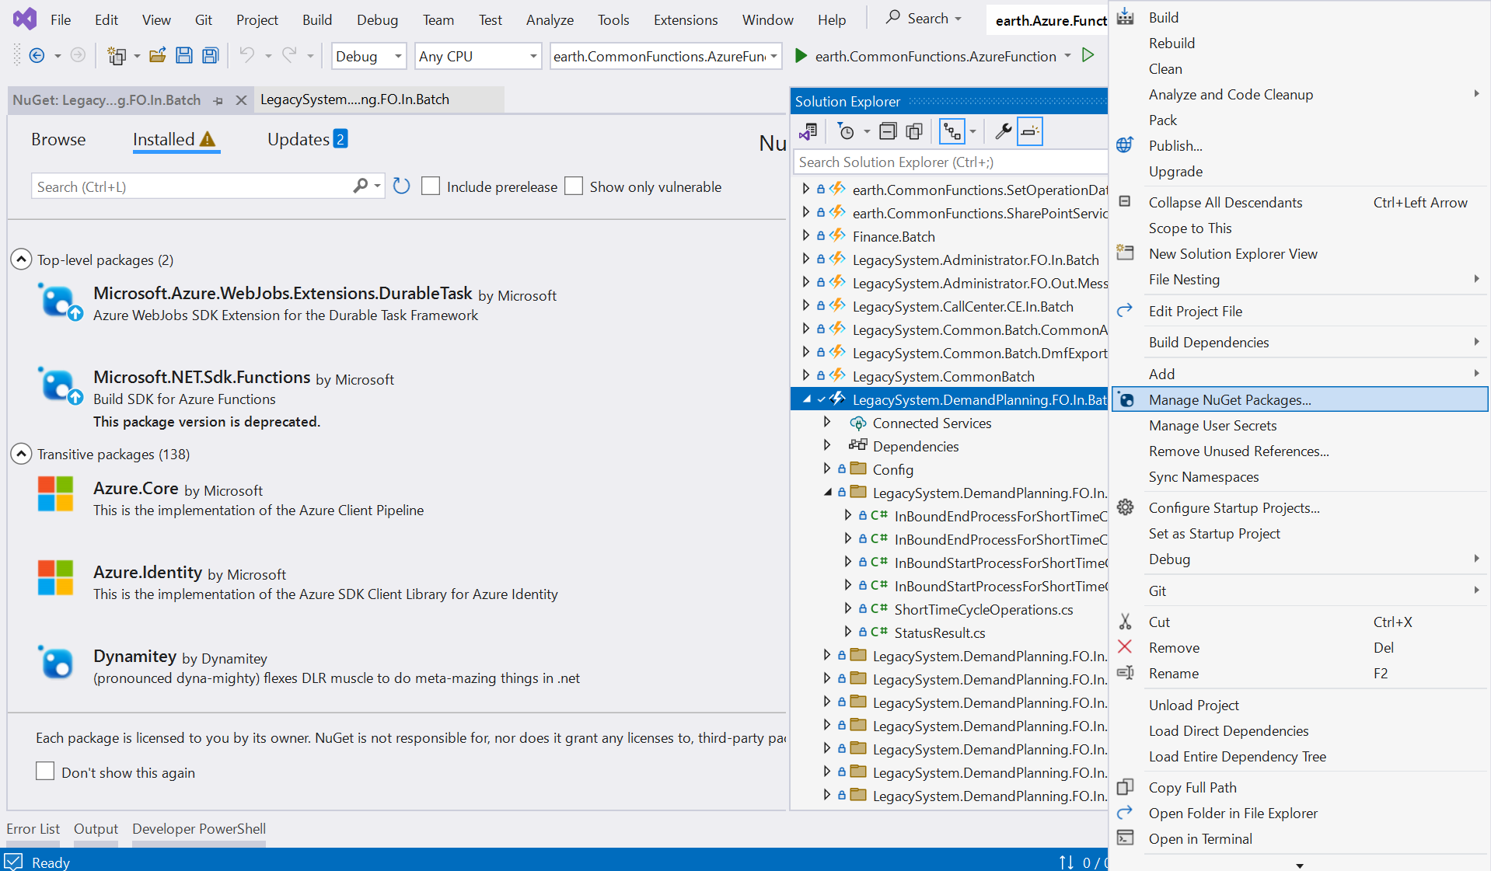

单击

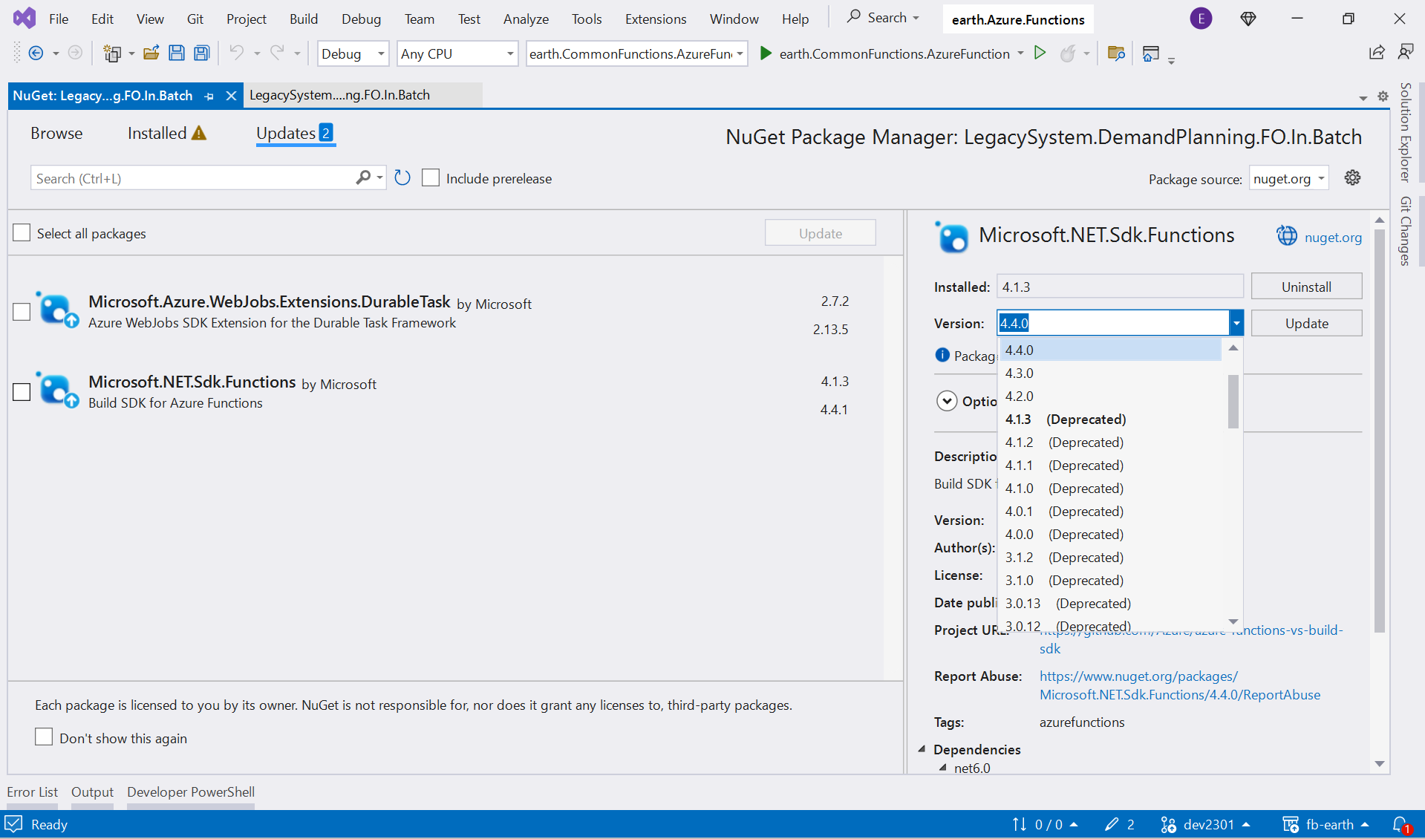

单击
选择4.4.0

Azure Functions.NET6.0から.NET8.0への移行について​
ー対応内容について(③環境変数JSONファイルに設定値追加)ー​
該当プロジェクトの環境変数JSONファイル({Azure Functionsのプロジェクト名称}-{環境別略称(st12等)}.json)に以下の設定値を追加する。(プロジェクト毎修正が必要) |  | 以LegacySystem.DemandPlanning.FO.In.Batch-uttech.json为例，每个环境的config文件都要追加
 |  | LegacySystem.DemandPlanning.FO.In.Batch-uttech.json | dev2302
 | {​ | LegacySystem.DemandPlanning.FO.In.Batch-eit.json | main2301
 | "name": "FUNCTIONS_INPROC_NET8_ENABLED",​ | LegacySystem.DemandPlanning.FO.In.Batch-st1.json | main2301_IFPT
 | "value": "1",​ | LegacySystem.DemandPlanning.FO.In.Batch-st2.json | main2301_ST
 | "slotSetting": false​ | LegacySystem.DemandPlanning.FO.In.Batch-st12.json | main2301_ST
 | }, | LegacySystem.DemandPlanning.FO.In.Batch-spt.json | main2301_SPT

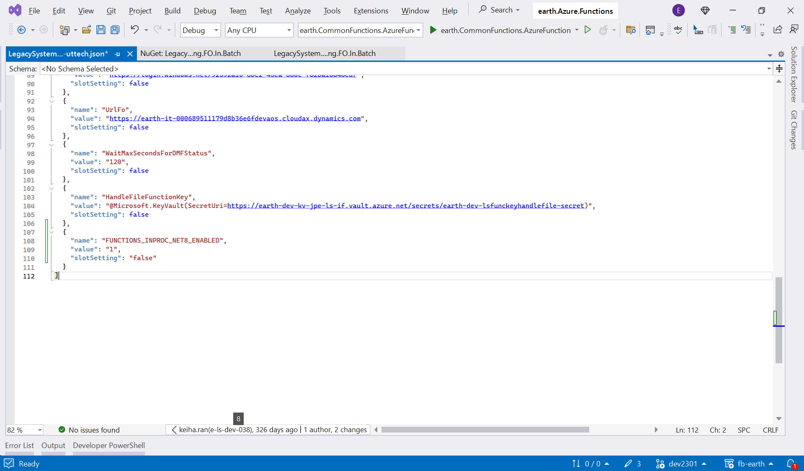

追加

Azure Functions.NET6.0から.NET8.0への移行について​
ー対応内容について(④Azure Functions コンポーネントのバージョン変更)​
当該Azure Functions コンポーネントをAzure Portalから開きCloud Shellを起動し​
单击
以下のコマンドを実行する。(Azure Functions コンポーネント毎修正が必要)​
 | az functionapp config set -g {resoucegroupname} -n {appname} --net-framework-version v8.0 ​

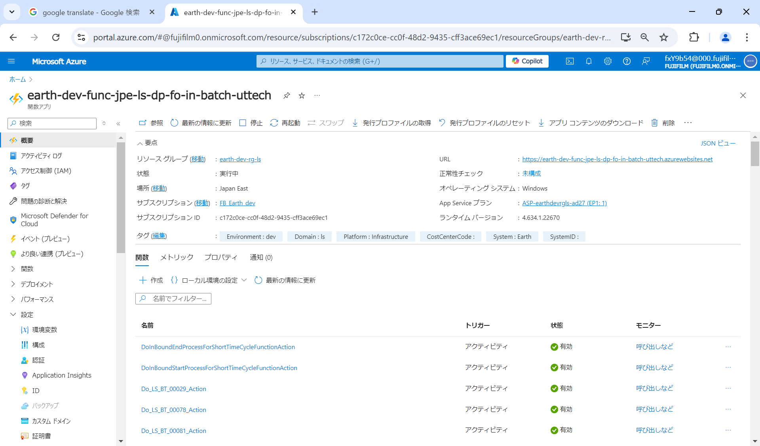

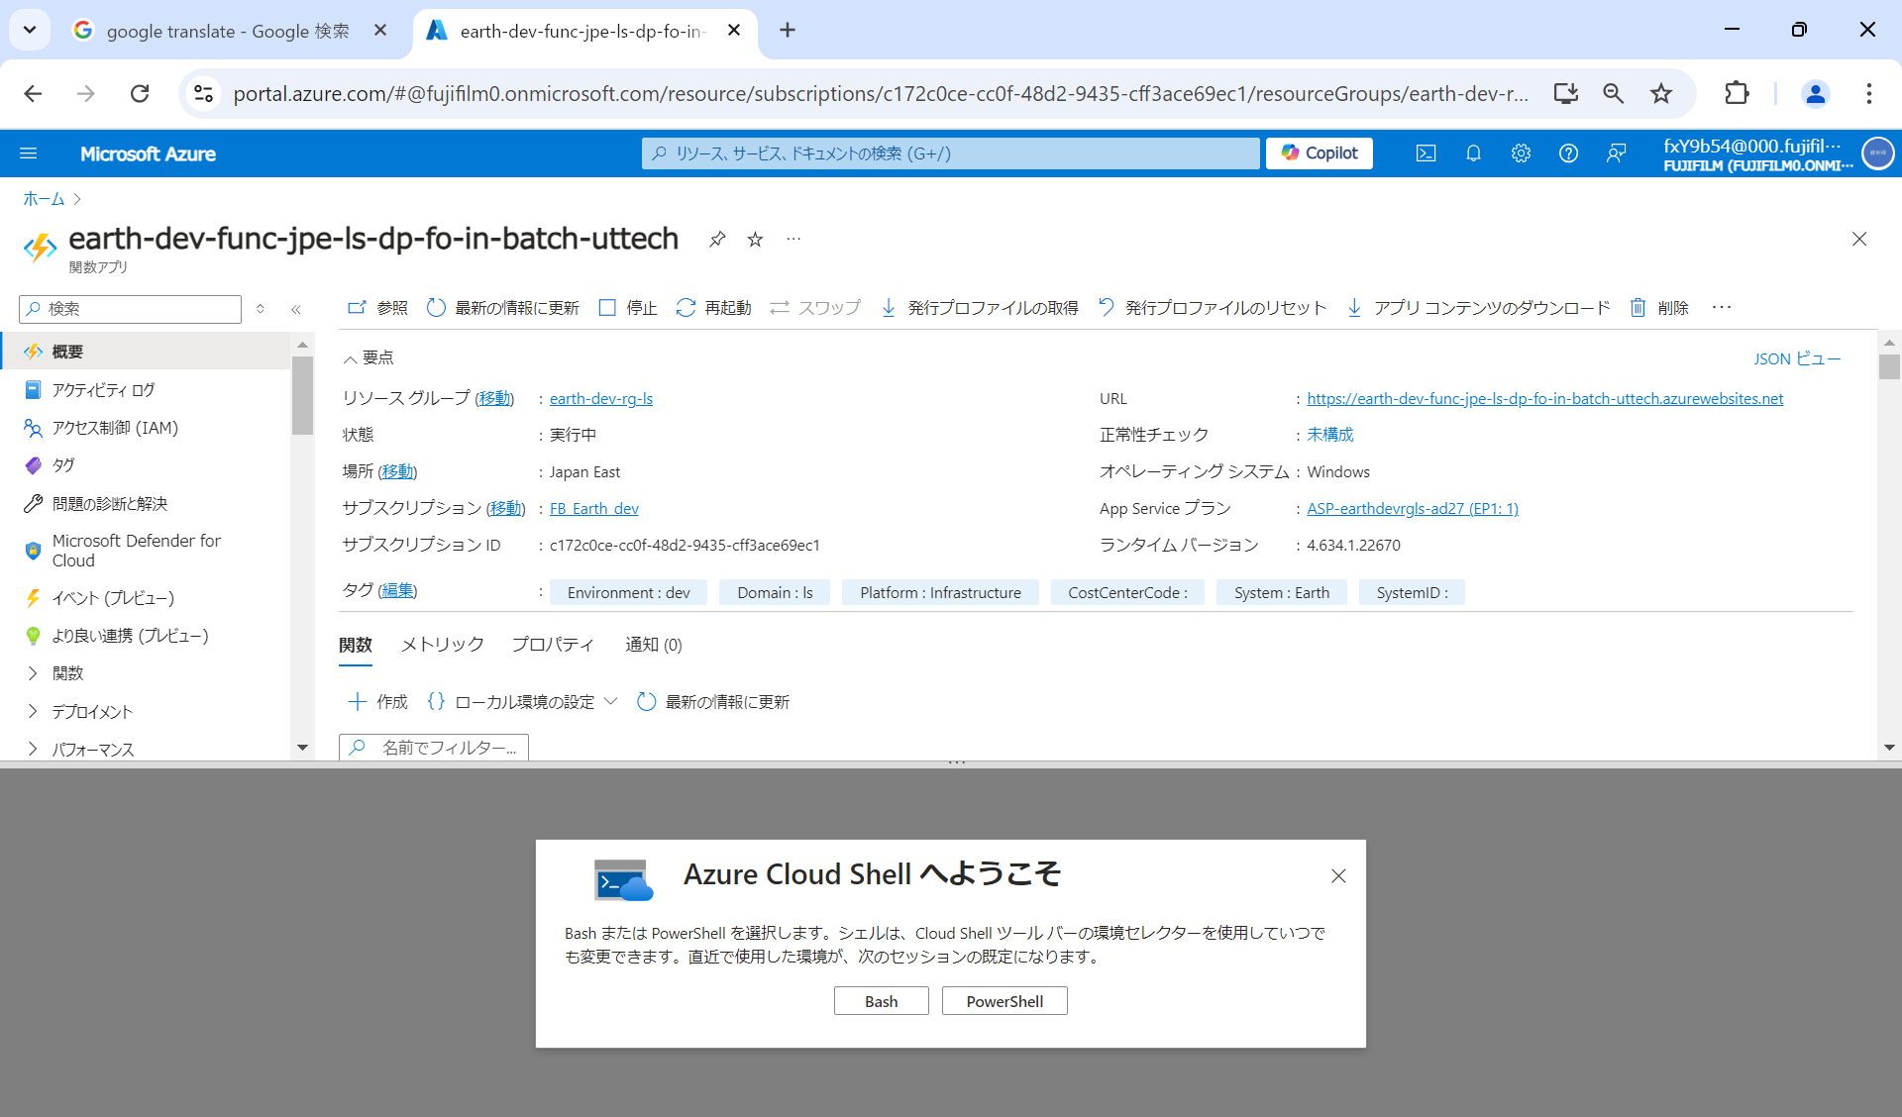

选择

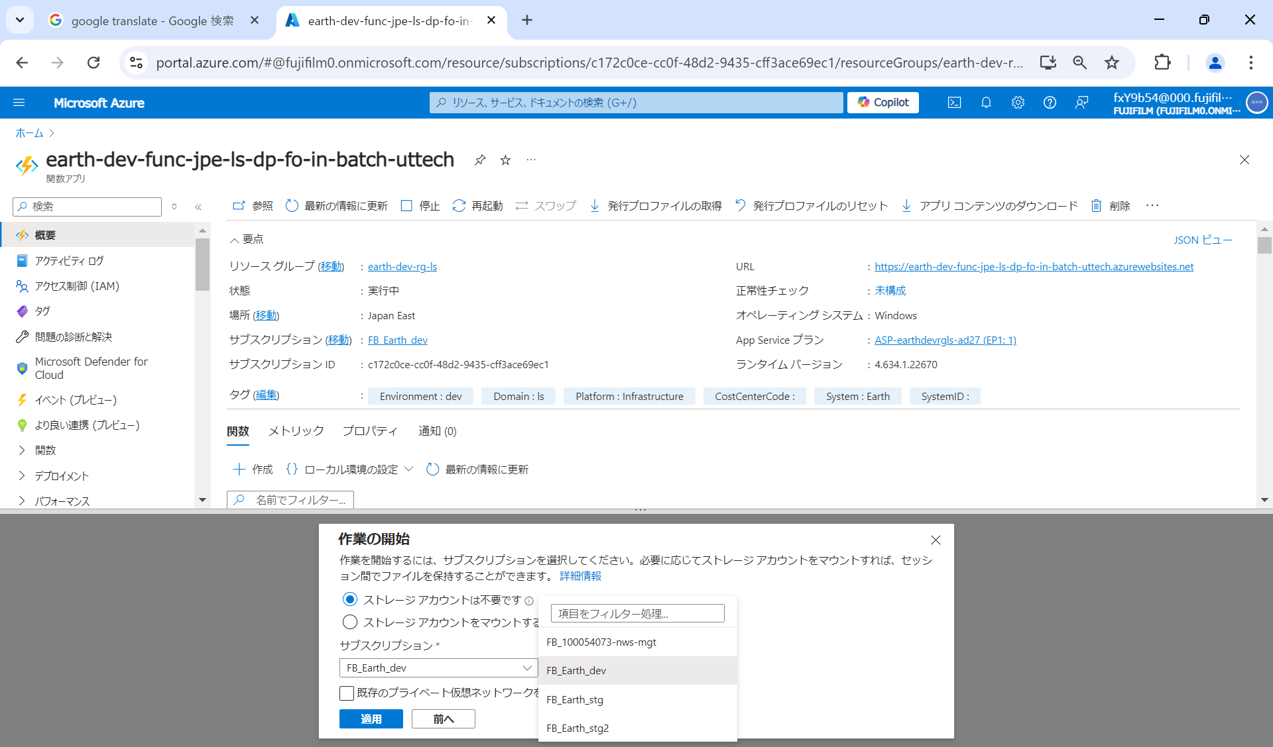

开发环境选FB‗Earth‗dev
eit，st1，st12，st2环境选FB‗Earth‗stg
spt环境选FB‗Earth‗stg2

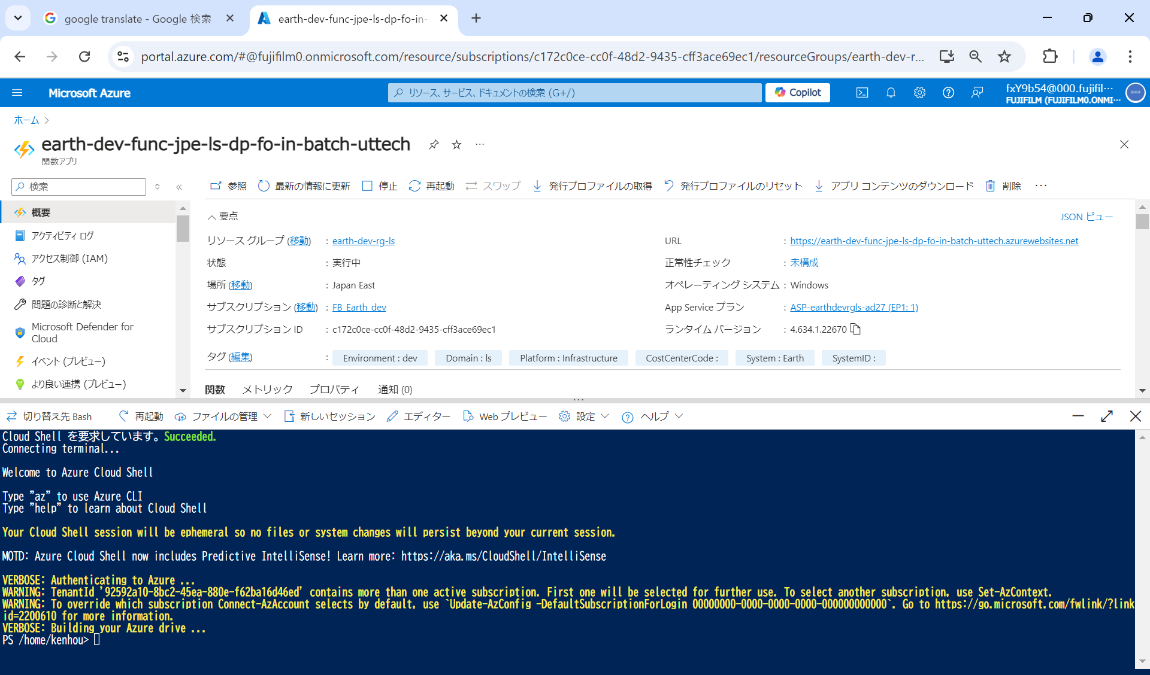

Azure Functions.NET6.0から.NET8.0への移行について​
ー対応内容について(⑤Azure Functions アプリケーション設定の追加)​

当該Azure Functions コンポーネントをAzure Portalから開きEnvironment variables > App settingsから以下設定値を追加する。(Azure Functions コンポーネント毎修正が必要)​
※Azure Functionsのデプロイがパイプラインでなく手動の場合のみ必要な作業​
​
Name：「FUNCTIONS_INPROC_NET8_ENABLED」 Value：「1」

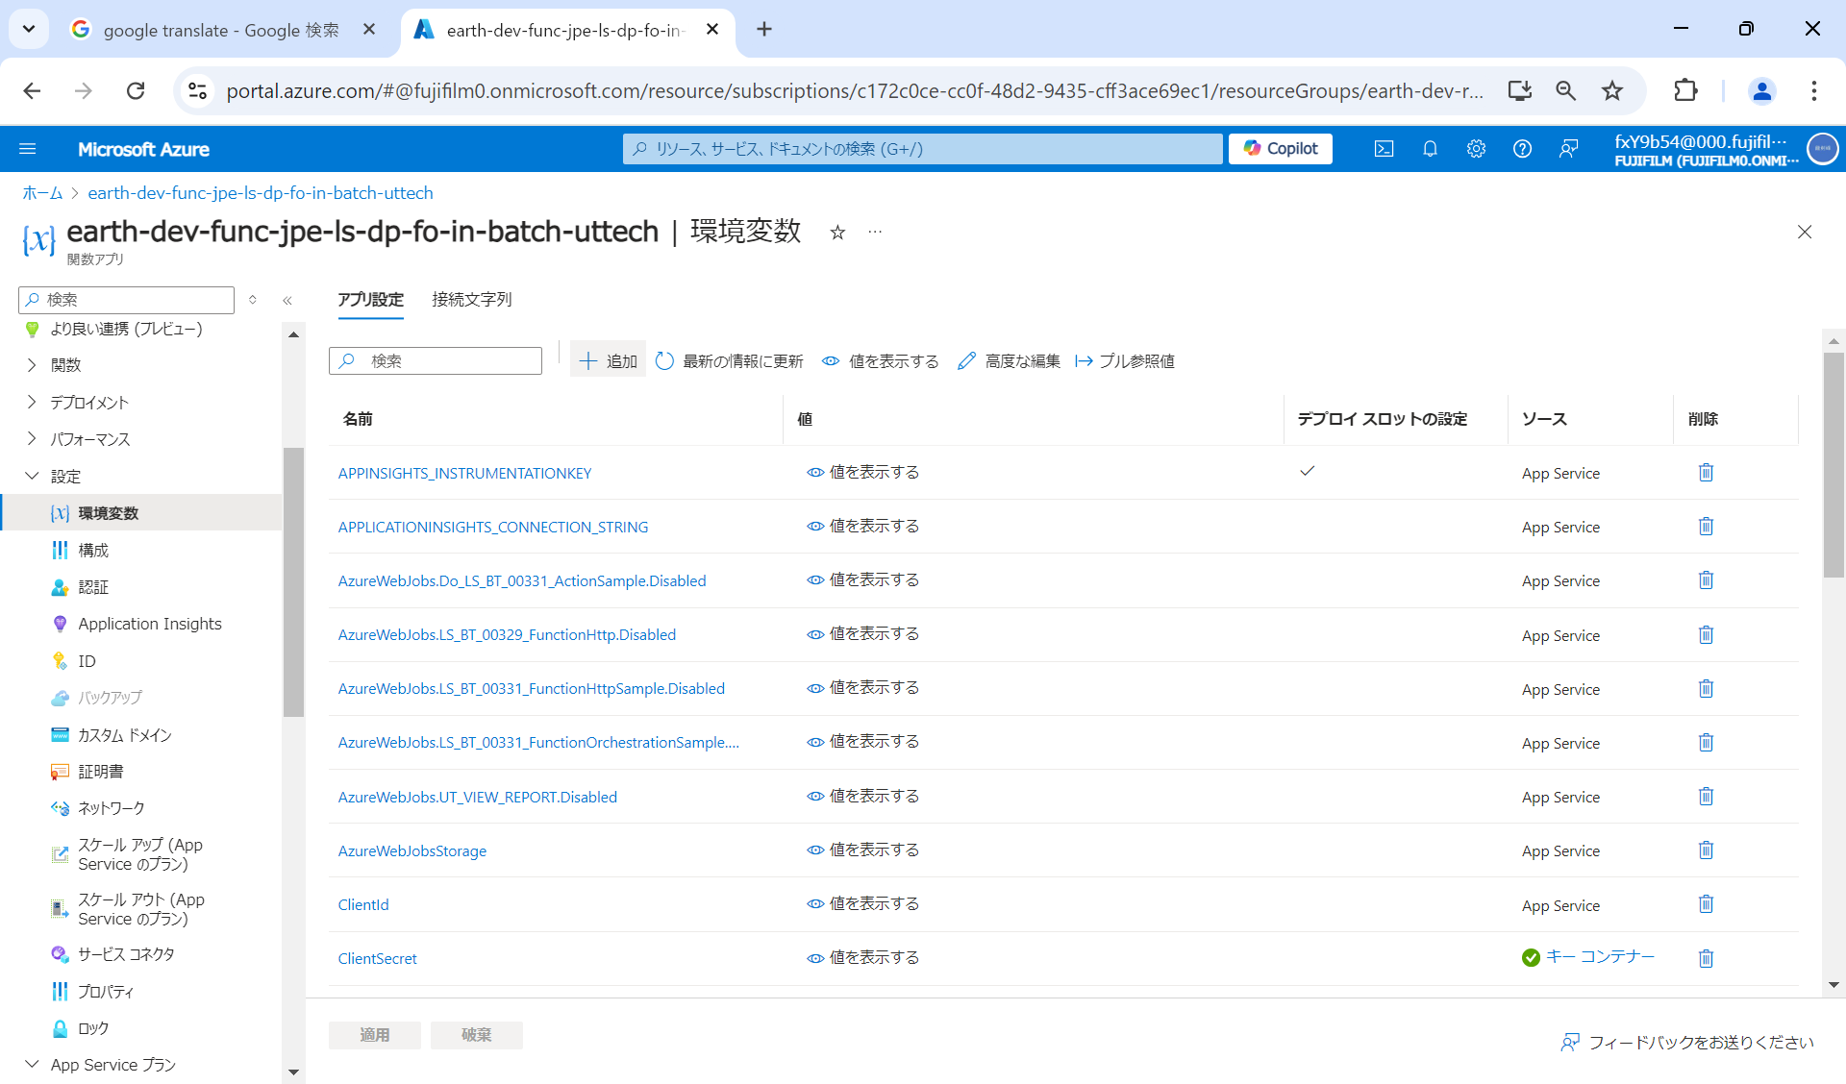

单击

